Hoja1
 |  |  |  | Quien esta mas cerca de 1

iteracion | punto inicial (xl) | punto medio (xr) | punto final (Xu) | f(xl) | f(xr) | f(xu) | error aproximado (Ea)
1 | 0 | 1 | 2 | 0 | 0.84147098481 | 1.8185948537
2 | 1 | 1.5 | 2 | 0.84147098481 | 1.4962424799 | 1.8185948537 | 33.333333333
3 | 1 | 1.25 | 1.5 | 0.84147098481 | 1.1862307742 | 1.4962424799 | 20
4 | 1 | 1.125 | 1.25 | 0.84147098481 | 1.0150510434 | 1.1862307742 | 11.111111111
5 | 1 | 1.0625 | 1.125 | 0.84147098481 | 0.92817336862 | 1.0150510434 | 5.8823529412
6 | 1.0625 | 1.09375 | 1.125 | 0.92817336862 | 0.97163827734 | 1.0150510434 | 2.8571428571
7 | 1.09375 | 1.109375 | 1.125 | 0.97163827734 | 0.99335722514 | 1.0150510434 | 1.4084507042
8 | 1.109375 | 1.1171875 | 1.125 | 0.99335722514 | 1.004208034 | 1.0150510434 | 0.6993006993
9 | 1.109375 | 1.11328125 | 1.1171875 | 0.99335722514 | 0.99878350958 | 1.004208034 | 0.35087719298
10 | 1.11328125 | 1.115234375 | 1.1171875 | 0.99878350958 | 1.0014960037 | 1.004208034 | 0.17513134851 | velocidad | 40 | m/s
 |  |  |  |  |  |  |  | gravedad | 9.8 | m/s^{2}
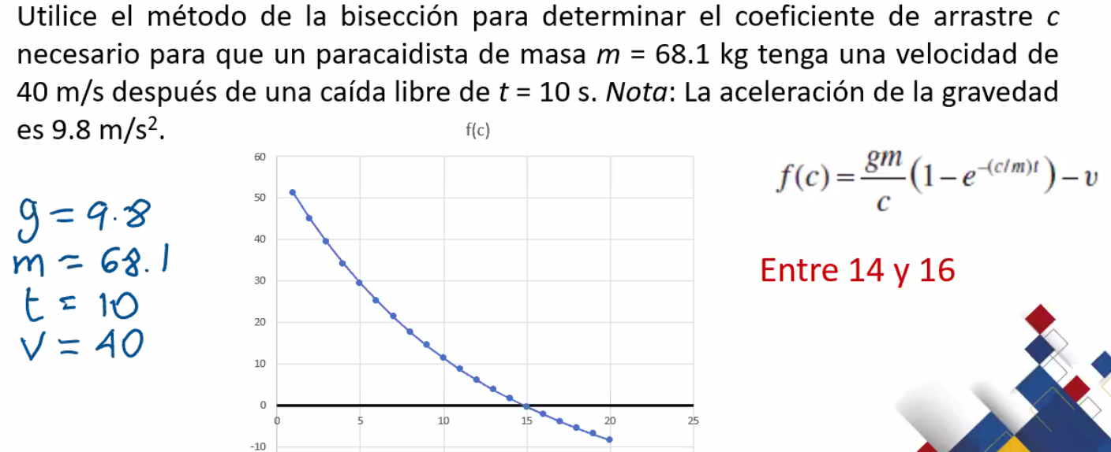
 |  |  |  |  |  |  |  | masa | 68.1 | Kg
 |  |  |  |  |  |  |  | tiempo | 10 | s |  | cambio de signo?

 |  |  |  |  |  |  |  | iteracion | punto inicial | punto medio | punto final | f(i) | f(m) | f(f) | error aproximado
 |  |  |  |  |  |  |  | 1 | 14 | 15 | 16 | 1.5686993148 | -0.42484087613 | -2.2687619693
 |  |  |  |  |  |  |  | 2 | 14 | 14.5 | 15 | 1.5686993148 | 0.55231853194 | -0.42484087613 | 3.4482758621
 |  |  |  |  |  |  |  | 3 | 14.5 | 14.75 | 15 | 0.55231853194 | 0.058953508503 | -0.42484087613 | 1.6949152542
 |  |  |  |  |  |  |  | 4 | 14.75 | 14.875 | 15 | 0.058953508503 | -0.18412568703 | -0.42484087613 | 0.84033613445
 |  |  |  |  |  |  |  | 5 | 14.75 | 14.8125 | 14.875 | 0.058953508503 | -0.062883365893 | -0.18412568703 | 0.42194092827
 |  |  |  |  |  |  |  | 6 | 14.75 | 14.78125 | 14.8125 | 0.058953508503 | -0.0020394711353 | -0.062883365893 | 0.21141649049
 |  |  |  |  |  |  |  | 7 | 14.75 | 14.765625 | 14.78125 | 0.058953508503 | 0.028438355082 | -0.0020394711353 | 0.10582010582
 |  |  |  |  |  |  |  | 8 |  | 0 |  | #DIV/0! | #DIV/0! | #DIV/0! | #DIV/0!
 |  |  |  |  |  |  |  | 9 |  | 0 |  | #DIV/0! | #DIV/0! | #DIV/0! | #DIV/0!
 |  |  |  |  |  |  |  | 10 |  | 0 |  | #DIV/0! | #DIV/0! | #DIV/0! | #DIV/0!

